상품제안서
이노젠 라이트업 3in1 레이져 포인터 | 상품코드: F29071

 |  |  |  |  |  |  | 02-412-0044 | www.easy1.co.kr
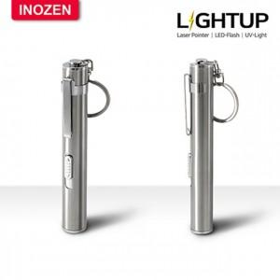

【상세/제작정보】 | 레이저 포인터, LED 플래시, UV 라이트 세가지 기능을 한번에

【인쇄/포장옵션】 | 레이저 / 포장지포장

【공급단가】 | 수량 | 50~ | 100~ | 500~ | 1,000~ | 2,000~
*VAT별도 | 단가 | 4,370원 | 4,300원 | 4,200원 | 4,090원 | 4,020원

【상품 URL】 | http://www.easy1.co.kr/src/goods_detail.php?gdno=29071

